画面遷移図
画面遷移図

※以下記載の番号は、各画面シートの画面レイアウト・項目説明欄の番号を参照

ログイン画面(Login)
タスク一覧画面(TaskList)
③ログインボタン押下

⑤ログアウトボタン押下

ログイン画面
画面名 |  | ログイン画面 |  |  |  |  |  |  |  | 画面ID |  | Login
画面説明
タスク管理アプリにログインする画面。
画面レイアウト
◆初期表示時
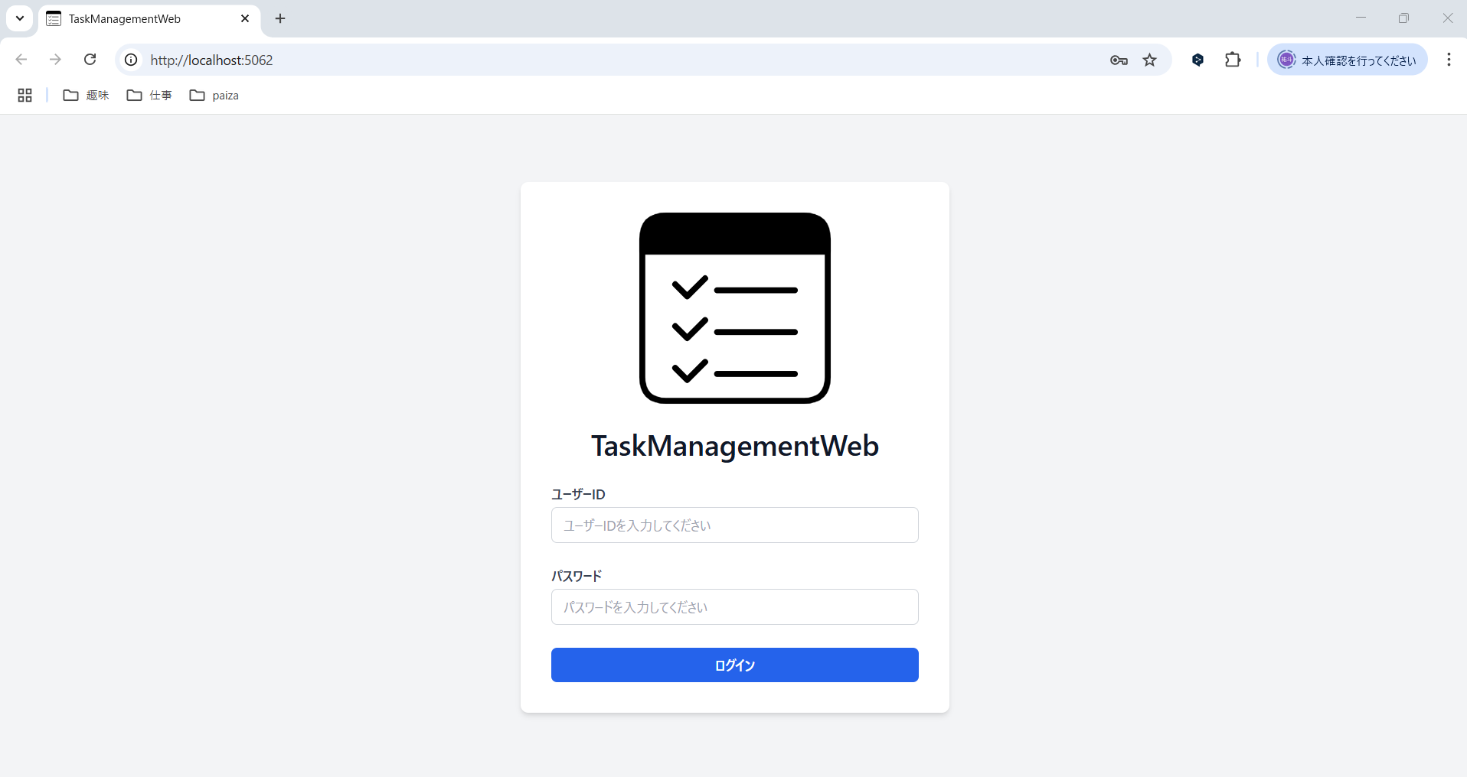

①

②

③

◆入力時

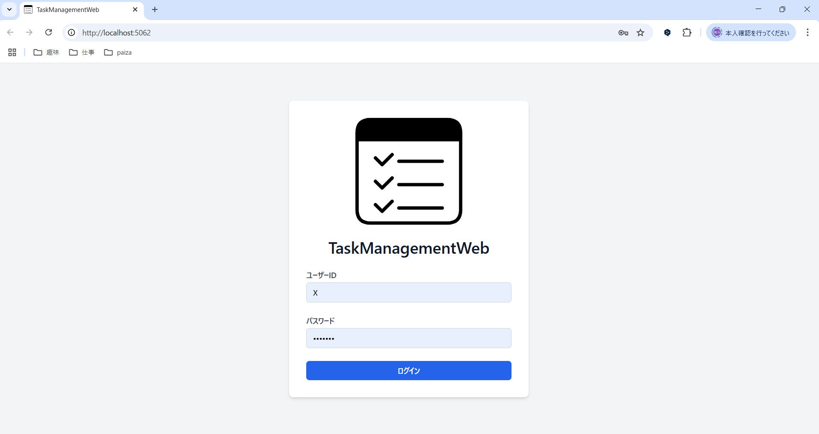

項目説明
No. | 項目名 |  | 種別 | I/O | 文字種 | 最大桁数 | 最小桁数 | 必須 | 初期値 |  | 備考
① | ユーザーID入力欄 |  | テキストボックス | I | 全角半角文字列 | 20 | 1 | 〇 | - |  | プレースホルダーとして、「ユーザーIDを入力してください」の文字を表示する。
② | パスワード入力欄 |  | パスワードボックス | I | 全角半角文字列 | 20 | 7 | 〇 | - |  | プレースホルダーとして、「パスワードを入力してください」の文字を表示する。
③ | ログインボタン |  | ボタン | - | - | - | - | - | -
処理説明
③ログインボタン押下時 |  |  | 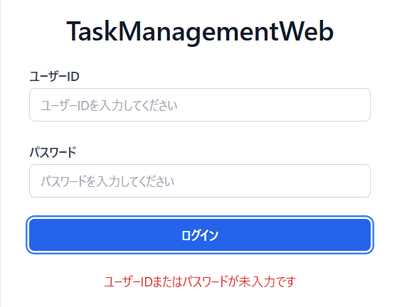 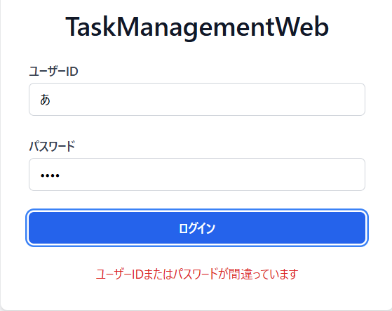 ＜1. 入力値チェック＞ ◆①ユーザーID入力欄、または②パスワード入力欄が未入力の場合、エラーメッセージ「ユーザーID、またはパスワードが未入力です」を表示する。 ①ユーザーID入力欄と②パスワード入力欄が入力されている場合、以降の処理を実施する。 ＜2. ログインチェック＞ ◆入力値がユーザーテーブルの「ユーザーID」、「パスワード」と一致した場合、タスク一覧画面へ遷移する。 入力値がユーザーテーブルの「ユーザーID」、「パスワード」と一致しない場合、エラーメッセージのダイアログ「ユーザーID、またはパスワードが間違っています」を表示する。

タスク一覧画面
画面名 |  | タスク一覧画面 |  |  |  |  |  |  |  |  | 画面ID | TaskList
画面説明
タスクの一覧を表示する画面。
画面レイアウト
◆初期表示時
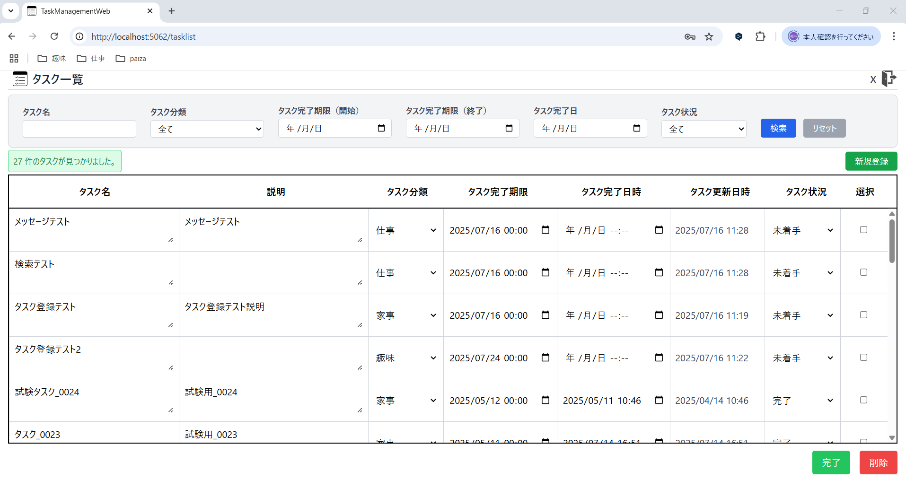

②
①
③
④
⑤
⑥
⑦
⑧
⑨
⑩
⑫
⑪

⑬

⑭
⑮
◆タスクの修正時

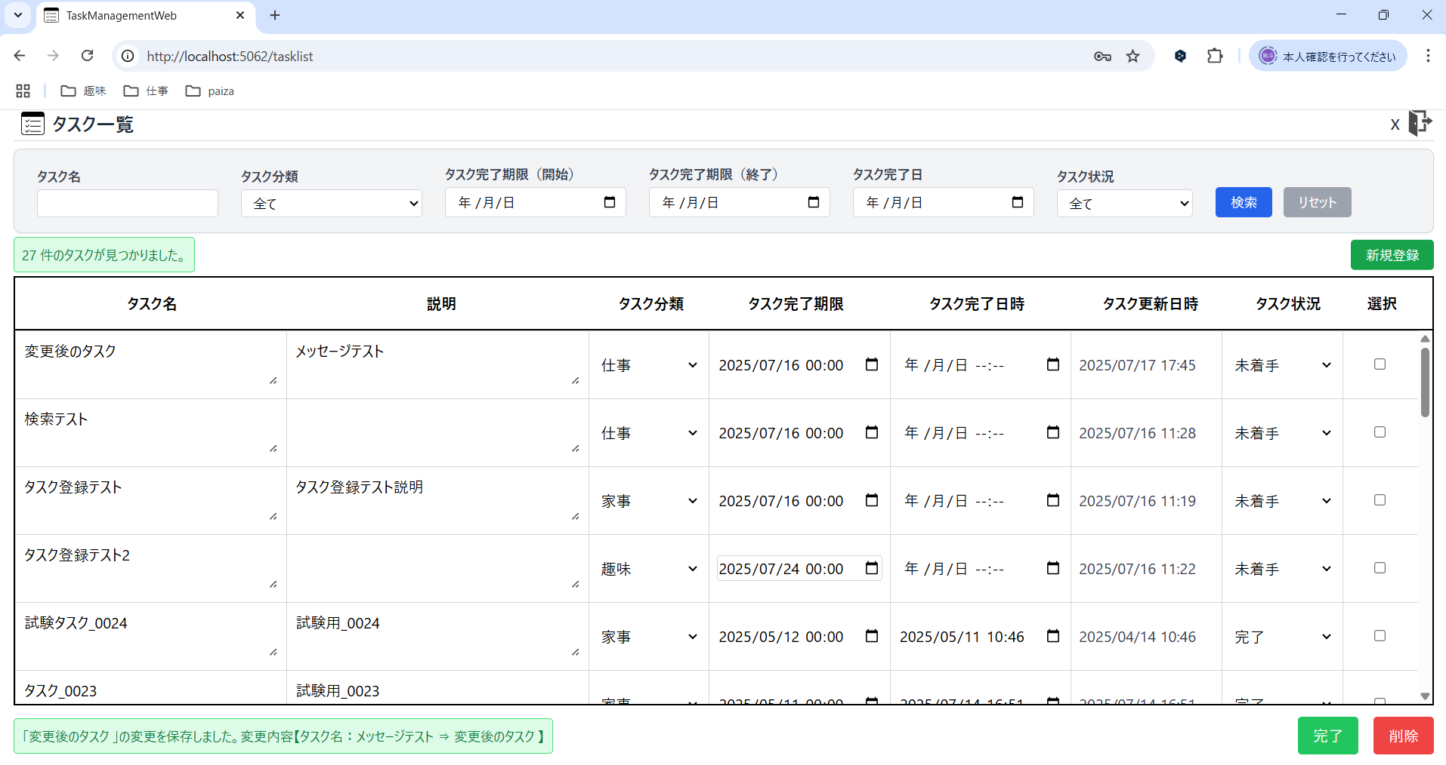

⑯

項目説明
No. | 項目名 |  | 種別 | I/O | 文字種 | 最大桁数 | 最小桁数 | 必須 | 初期値 | 備考
① | ログインユーザーID |  | その他 | O | 全角半角文字列 | 20 | 1 | 〇 | ユーザーテーブルの「ユーザーID」 | タスク管理アプリにログインしたユーザーのユーザーIDを表示する。
② | ログアウトボタン |  | ボタン | - | - | - | - | - | -
③ | タスク名検索欄 |  | テキストボックス | I | 全角半角文字列 | 15 | 0 | - | -
④ | タスク分類検索欄 |  | プルダウン | I | 全角文字列 | - | - | - | 全て | プルダウンには、「全て」,「仕事」,「家事」,「趣味」を表示する。 ※タスク分類テーブルから、タスク分類名（仕事、家事、趣味）を取得する。
⑤ | タスク完了期限検索欄（開始日） |  | その他 | I | 日付 | - | - | - | -
⑥ | タスク完了期限検索欄（終了日） |  | その他 | I | 日付 | - | - | - | -
⑦ | タスク完了日時検索欄 |  | その他 | I | 日付 | - | - | - | -
⑧ | タスク状況検索欄 |  | プルダウン | I | 全角文字列 | - | - | - | 全て | プルダウンには、「全て」,「未着手」,「着手中」,「完了」を表示する。
⑨ | 検索ボタン |  | ボタン | - | - | - | - | - | -
⑩ | 検索条件リセットボタン |  | ボタン | - | - | - | - | - | -
⑪ | タスク検索UIメッセージ |  | その他 | - | - | - | - | - | -
⑫ | 新規登録ボタン |  | ボタン | - | - | - | - | - | -
⑬ | タスク名 |  | テキストボックス | O | 全角半角文字列 | - | 1 | 〇 | タスクテーブルの「タスク名」 | 初期表示時は、ログインしたユーザーに応じた、タスクテーブルのデータを全て表示する。 また、タスク完了期限がシステム日付に近い順にソートする。
 | 説明 |  | その他 | O | 全角半角文字列 | - | 0 | - | タスクテーブルの「説明」
 | タスク分類 |  | その他 | O | 全角文字列 | 2 | 2 | 〇 | タスク分類テーブルの「タスク分類名」
 | タスク完了期限 |  | その他 | O | 日付 | - | - | 〇 | タスクテーブルの「タスク完了期限」
 | タスク完了日時 |  | その他 | O | 日付 | - | - | - | タスクテーブルの「タスク完了日時」
 | タスク更新日時 |  | その他 | O | 日付 | - | - | 〇 | タスクテーブルの「タスク更新日時」
 | タスク状況 |  | その他 | O | 全角文字列 | 3 | 2 | 〇 | タスクテーブルの「タスク状況」
 | 選択 |  | チェックボックス | I | - | - | - | - | -
⑭ | 完了ボタン |  | ボタン | - | - | - | - | - | -
⑮ | 削除ボタン |  | ボタン | - | - | - | - | - | -
⑯ | タスク編集UIメッセージ |  | その他 | - | - | - | - | - | -
処理説明
⑤ログアウトボタン押下 |  |  | ログアウトして、ログイン画面に遷移する。
⑤⑥⑦のカレンダーのボタンを押下 |  |  | ＜1. ⑤⑥⑦のカレンダーのボタン押下＞ ◆カレンダーが表示され、日付を選択することで、選択した日付が各検索欄に入力される。 ＜2. 削除ボタンを押下 ＞ ◆カレンダーから日付を選択後、削除のラベルを押下することで、各検索欄に入力されている日付が削除される。 今日のラベルを押下で、システム日付が各検索欄に入力される。
⑨検索ボタン押下 |  |  | ＜1. 入力値チェック＞ ◆ ⑤タスク完了期限検索欄（開始日）に入力された日付が、⑥タスク完了期限検索欄（終了日）の日付より後だった場合、⑪タスク検索UIメッセージに、赤背景で「タスク完了期限(開始日)は、タスク完了期限(終了日)と同じか、前の日付を設定してください。」を表示する。 タスク完了期限（開始日）が、タスク完了期限（終了日）と同じ、または前の日付である場合、以降の処理を実施する。 ＜2. 検索結果表示＞ ◆タスクテーブルから、③タスク名検索欄, ④タスク分類検索欄, ⑤⑥タスク完了期限検索欄（開始日～終了日）, ⑦タスク完了日時検索欄, ⑧タスク状況検索欄で設定された検索条件、全てに合致するタスクを⑱に表示する。 また、⑪タスク検索UIメッセージに、緑背景で「（表示されているタスクの件数）件のタスクが見つかりました。」を表示する。 ※1 ③, ⑤⑥, ⑦の検索欄が空白の場合や、④, ⑧の値が「全て」の場合は検索条件に加えない。 ※2 ⑤か⑥のどちらかの検索欄のみ入力されている場合、⑤のみの場合は、入力されたタスク完了期限（開始日）以降のタスク、⑥のみの場合は、入力されたタスク完了期限（終了日）以前のタスクを表示する。 ※3 タスクテーブルのタスク名は、部分一致で検索する。 ◆検索条件に一致するタスクが存在しない場合、⑪タスク検索UIメッセージに、赤背景で「検索条件に一致するタスクはありませんでした。」を表示する。
⑰検索条件リセットボタン押下 |  |  | ③タスク名検索欄, ⑤⑥タスク完了期限検索欄（開始日～終了日）, ⑦タスク完了日時検索欄に入力されている値を削除し、④タスク分類検索欄の値を「全て」、⑧タスク状況検索欄の値を「全て」に変更する。 ⑬タスク一覧は上記の初期表示状態の検索条件で検索した結果を表示する。（⑬タスク一覧の選択のチェックボックスの選択状態もリセットする。） また、⑪タスク検索UIメッセージに、緑背景で「（表示されているタスクの件数）件のタスクが見つかりました。」を表示する。
⑯新規登録ボタン押下 |  |  | タスク登録のモーダルウィンドウが開かれる。（タスク登録のウィンドウに関しては、「タスク登録ウィンドウ」シートを参照。） タスク登録ウィンドウから、タスクが正常に登録された場合、⑯タスク編集UIメッセージに、「「新規登録したタスク名」を新しく登録しました。」を表示する。 また、各検索欄に設定されている検索条件で再検索した結果を表示する。
⑯タスク一覧の値を修正 |  |  | 〇タスク一覧の「タスク名」修正時 ＜1. 入力値チェック＞ ◆「タスク名」のテキストボックスが未入力の状態で、テキストボックスからフォーカスを外した場合、DBに保存されている値で上書きし、⑯タスク編集UIメッセージに、赤背景で「タスク名は必須です。」を表示する。 また、16文字以上入力した状態で、テキストボックスからフォーカスを外した場合、DBに保存されている値で上書きし、⑯タスク編集UIメッセージに、赤背景で「タスク名は15文字以内で入力してください。」を表示する。 入力値チェック完了後、以降の処理を実施する。 ＜2. タスク名の修正の保存＞ ◆「タスク名」のテキストボックスに元々入力されていた値（DBに保存されている値）を修正して、テキストボックスからフォーカスを外した場合、修正した値でタスク一覧を上書きし、DBに修正内容を保存する。 また、⑯タスク編集UIメッセージに、緑背景で「"修正後のタスク名" の変更を保存しました。変更内容【タスク名：修正前のタスク名 ⇒ 修正後のタスク名」を表示する。 ※「タスク名」のテキストボックスに元々入力されていた値と同じ値を入力、または修正しなかった場合、何も処理は発生しない。
 |  |  | 〇タスク一覧の「説明」修正時 ＜1. 入力値チェック＞ ◆「説明」のテキストボックスに、31文字以上入力した状態で、テキストボックスからフォーカスを外した場合、DBに保存されている値で上書きし、⑯タスク編集UIメッセージに、赤背景で「説明は30文字以内で入力してください。」を表示する。 入力値チェック完了後、以降の処理を実施する。 ＜2. 説明の修正の保存＞ ◆「説明」のテキストボックスに元々入力されていた値（DBに保存されている値）を修正して、テキストボックスからフォーカスを外した場合、修正した値でタスク一覧を上書きし、DBに修正内容を保存する。 また、⑯タスク編集UIメッセージに、緑背景で「"タスク名" の変更を保存しました。変更内容【説明：修正前の説明 ⇒ 修正後の説明」を表示する。 ※「説明」のテキストボックスに元々入力されていた値と同じ値を入力、または修正しなかった場合、何も処理は発生しない。
 |  |  | 〇タスク一覧の「タスク分類」修正時 ◆「タスク分類」のプルダウンで元々選択されていた値（DBに保存されている値）から修正した場合、修正した値でタスク一覧を上書きし、DBに修正内容を保存する。 また、⑯タスク編集UIメッセージに、緑背景で「"タスク名" の変更を保存しました。変更内容【タスク分類：修正前のタスク分類 ⇒ 修正後のタスク分類」を表示する。 ※「タスク分類」のプルダウンで元々選択されていた値と同じ値を選択した場合、何も処理は発生しない。
 |  |  | 〇タスク一覧の「タスク完了期限」修正時 ＜1. 入力値チェック＞ ◆「タスク完了期限」の入力欄が未入力の状態で、入力欄からフォーカスを外した場合、DBに保存されている値で上書きし、⑯タスク編集UIメッセージに、赤背景で「タスク完了期限は必須です。」を表示する。 入力値チェック完了後、以降の処理を実施する。 ＜2. タスク完了期限の修正の保存＞ ◆「タスク完了期限」の入力欄に元々入力されていた値（DBに保存されている値）を修正して、入力欄からフォーカスを外した場合、修正した値でタスク一覧を上書きし、DBに修正内容を保存する。 また、⑯タスク編集UIメッセージに、緑背景で「"タスク名" の変更を保存しました。変更内容【タスク完了期限：修正前のタスク完了期限 ⇒ 修正後のタスク完了期限」を表示する。 ※「タスク完了期限」の入力欄に元々入力されていた値と同じ値を入力、または修正しなかった場合、何も処理は発生しない。
 |  |  | 〇タスク一覧の「タスク完了日時」修正時 ◆（「タスク状況」が未着手・着手中のタスクの場合） 「タスク完了日時」の入力欄に値を入力し、入力欄からフォーカスを外した場合、タスク状況を「完了」にし、修正した値でタスク一覧を上書きし、DBに修正内容を保存する。 また、⑯タスク編集UIメッセージに、緑背景で「"タスク名" の変更を保存しました。変更内容【タスク完了日時：未設定 ⇒ 修正後のタスク完了日時 | タスク状況：修正前のタスク状況 ⇒ 完了】」を表示する。 ※「タスク完了日時」の入力欄に何も入力しなかった場合、何も処理は発生しない。 ◆（「タスク状況」が完了のタスクの場合） 「タスク完了日時」の入力欄の値を削除し、入力欄からフォーカスを外した場合、タスク状況を「未着手」にし、修正した値でタスク一覧を上書きし、DBに修正内容を保存する。 また、⑯タスク編集UIメッセージに、緑背景で「"タスク名" の変更を保存しました。変更内容【タスク完了日時：修正前のタスク完了日時 ⇒ 未設定 | タスク状況：完了 ⇒ 未着手】」を表示する。 「タスク完了日時」の入力欄の値を削除ではなく、修正して、入力欄からフォーカスを外した場合、修正した値でタスク一覧を上書きし、DBに修正内容を保存する。 また、⑯タスク編集UIメッセージに、緑背景で「"タスク名" の変更を保存しました。変更内容【タスク完了日時：修正前のタスク完了日時 ⇒ 修正後のタスク完了日時】」を表示する。 ※「タスク完了日時」の入力欄に元々入力されていた値と同じ値を入力、または修正しなかった場合、何も処理は発生しない。
 |  |  | 〇タスク一覧の「タスク更新日時」 ◆タスクの各項目の値が修正された際に、修正された日時でタスク一覧の「タスク更新日時」を上書きし、DBに修正内容を保存する。
 |  |  | 〇タスク一覧の「タスク状況」修正時 ◆（「タスク状況」が未着手・着手中のタスクの場合） 「タスク状況」のプルダウンで完了を選択した場合、タスク完了日時に「完了した日時」を設定し、修正した値でタスク一覧を上書きし、DBに修正内容を保存する。 また、⑯タスク編集UIメッセージに、緑背景で「"タスク名" の変更を保存しました。変更内容【タスク完了日時：未設定 ⇒ 修正後のタスク完了日時 | タスク状況：修正前のタスク状況 ⇒ 完了】」を表示する。 ※「タスク状況」の値を修正しなかった場合、何も処理は発生しない。 ◆（「タスク状況」が完了のタスクの場合） 「タスク状況」のプルダウンで完了以外を選択した場合、タスク完了日時の値を削除し、修正した値でタスク一覧を上書きし、DBに修正内容を保存する。 また、⑯タスク編集UIメッセージに、緑背景で「"タスク名" の変更を保存しました。変更内容【タスク完了日時：修正前のタスク完了日時 ⇒ 未設定 | タスク状況：完了 ⇒ 修正後のタスク状況】」を表示する。 ※「タスク状況」の値を修正しなかった場合、何も処理は発生しない。
㉑完了ボタン押下 |  |  | ＜1. 入力値チェック＞ ◆選択のチェックボックスが選択されていない場合、ダイアログ「タスクが選択されていません。」を表示する。 また、完了済みのタスクの⑱の選択のチェックボックスを選択していた場合、ダイアログ「完了済みのタスクが選択されています。」を表示する。入力値チェック完了後、以降の処理を実施する。 ＜2. タスク完了時の確認ダイアログ表示＞ ◆確認ダイアログ「選択されたタスクを完了にしますか？」が表示され、「キャンセル」を選択でダイアログを閉じ、「OK」を選択で、以降の処理を実施する。 ＜3. タスクの完了＞ ◆⑱の選択のチェックボックスが選択されているタスクのタスク状況を「完了」に、タスク更新日時を「完了した日時」に更新し、設定されている検索条件で検索した結果を再表示する。 また、⑯タスク編集UIメッセージに、緑背景で「選択されたタスクを完了しました。」を表示する。
⑳削除ボタン押下 |  |  | 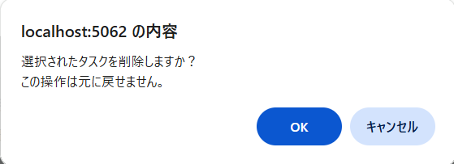 ＜1. 入力値チェック＞ ◆選択のチェックボックスが選択されていない場合、ダイアログ「タスクが選択されていません。」を表示する。チェックボックスが選択されている場合、以降の処理を実施する。 ＜2. タスク削除時の確認ダイアログ表示＞ ◆確認ダイアログ「選択されたタスクを削除しますか？この操作は元に戻せません。」が表示され、「キャンセル」を選択でダイアログを閉じ、「OK」を選択で、以降の処理を実施する。 ＜3. タスクの削除＞ ◆⑱の選択のチェックボックスが選択されているタスクを削除し、設定されている検索条件で検索した結果を再表示する。 また、⑯タスク編集UIメッセージに、緑背景で「選択されたタスクを削除しました。」を表示する。

タスク登録ウィンドウ
ウィンドウ名 |  | タスク登録ウィンドウ
ウィンドウ説明
タスクの新規登録を行うウィンドウ。
ウィンドウレイアウト
◆タスク一覧画面の⑫新規登録ボタン押下時
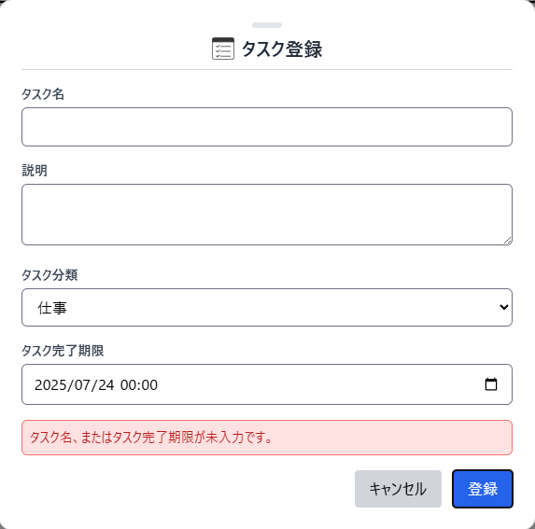 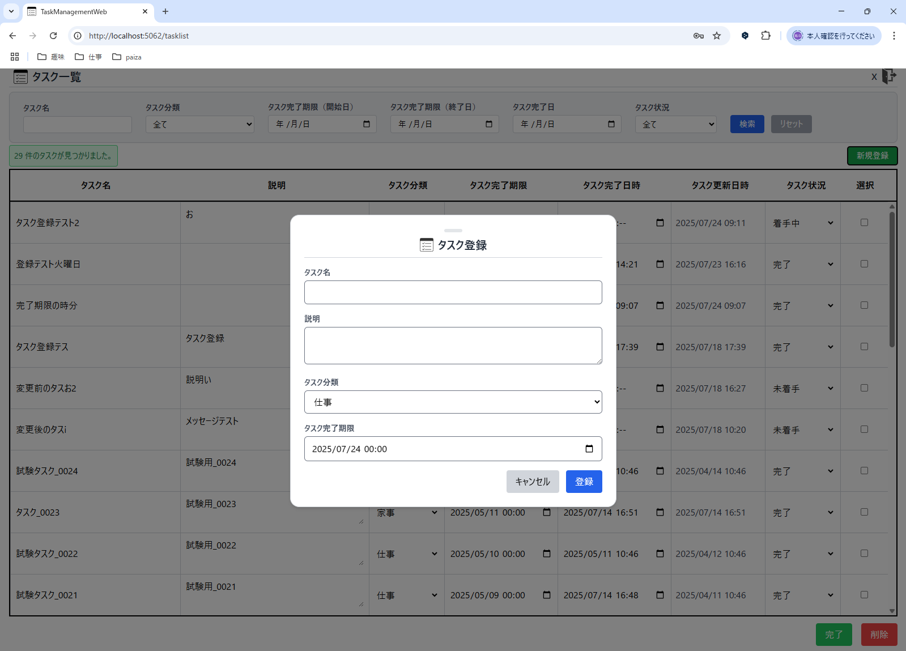

①

②

③

④

⑤

⑥
⑦

⑧

項目説明
No. | 項目名 |  | 種別 | I/O | 文字種 | 最大桁数 | 最小桁数 | 必須 | 初期値 | 備考
① | ヘッダー部 |  | その他 | - | - | - | - | - | - | ヘッダー部をドラッグすると、ウィンドウの位置を動かすことが可能。
② | タスク名入力欄 |  | テキストボックス | IO | 全角半角文字列 | 15 | 1 | 〇 | -
③ | 説明入力欄 |  | テキストボックス | IO | 全角半角文字列 | 30 | 0 | - | -
④ | タスク分類入力欄 |  | プルダウン | IO | 全角文字列 | 2 | 2 | 〇 | 仕事
⑤ | タスク完了期限入力欄 |  | その他 | IO | 日付 | - | - | 〇 | システム日付 (時刻は00:00固定)
⑥ | キャンセルボタン |  | ボタン | - | - | - | - | - | -
⑦ | 登録ボタン |  | ボタン | - | - | - | - | - | -
⑧ | タスク登録UIメッセージ |  | その他 | - | - | - | - | - | -
処理説明
⑤タスク完了期限入力欄のカレンダーのボタンを押下 |  |  | 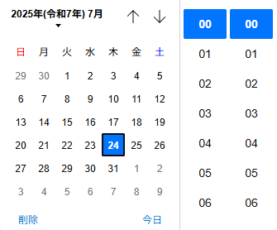 ◆カレンダーから日付を選択し、カレンダー横の時刻を選択することで、選択した日付と時刻が⑤タスク完了期限入力欄に入力される。 ◆⑤タスク完了期限入力欄に値を入力後、削除のラベルを押下することで、⑤タスク完了期限入力欄の値が削除される。 今日のラベルを押下で、システム日付が⑤タスク完了期限入力欄に入力される。
⑥キャンセルボタン押下 |  |  | タスク登録ウィンドウを閉じる。
⑦登録ボタン押下 |  |  | ＜1. 入力値チェック＞ ◆②タスク名入力欄、または⑤タスク完了期限入力欄が未入力の場合、⑧タスク登録UIメッセージに「タスク名、またはタスク完了期限が未入力です。」を表示する。 ②タスク名入力欄と⑤タスク完了期限入力欄が入力されている場合、以降の処理を実施する。 ＜2. タスクの登録＞ ◆②タスク名入力欄、③説明入力欄、④タスク分類入力欄、⑤タスク完了期限入力欄に入力された値を、ログインしたユーザーのタスクとしてタスクテーブルに登録する。 また、登録したタスクのタスク更新日に「タスク登録時の日時」を、タスク状況には「未着手」を設定する。 タスクの登録が完了後、タスク登録ウィンドウを閉じる。

